GEOREFERENCIACIÓN
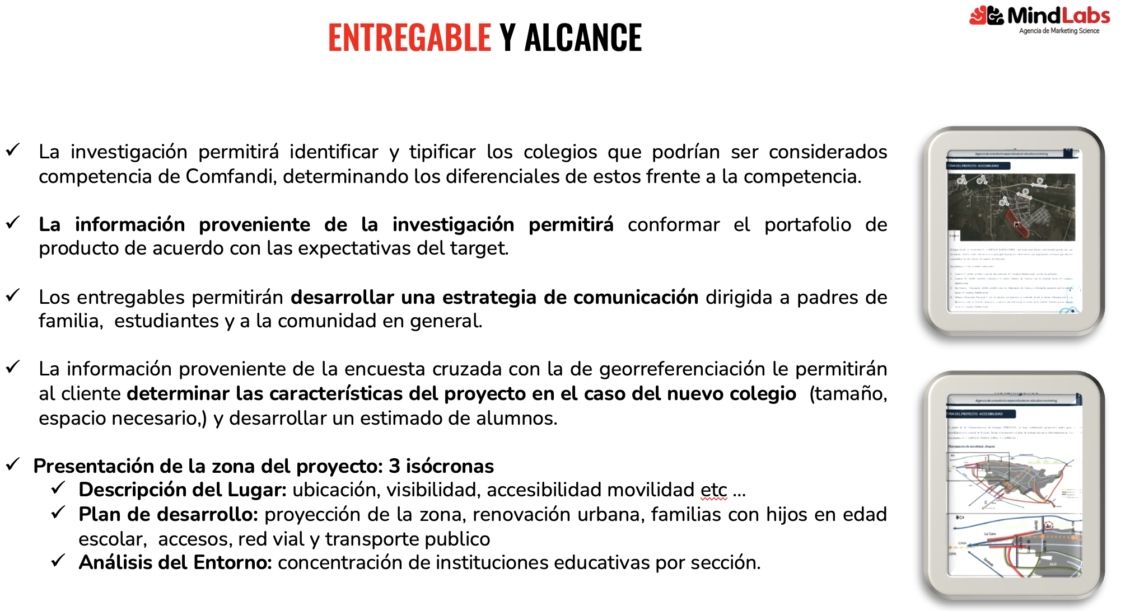
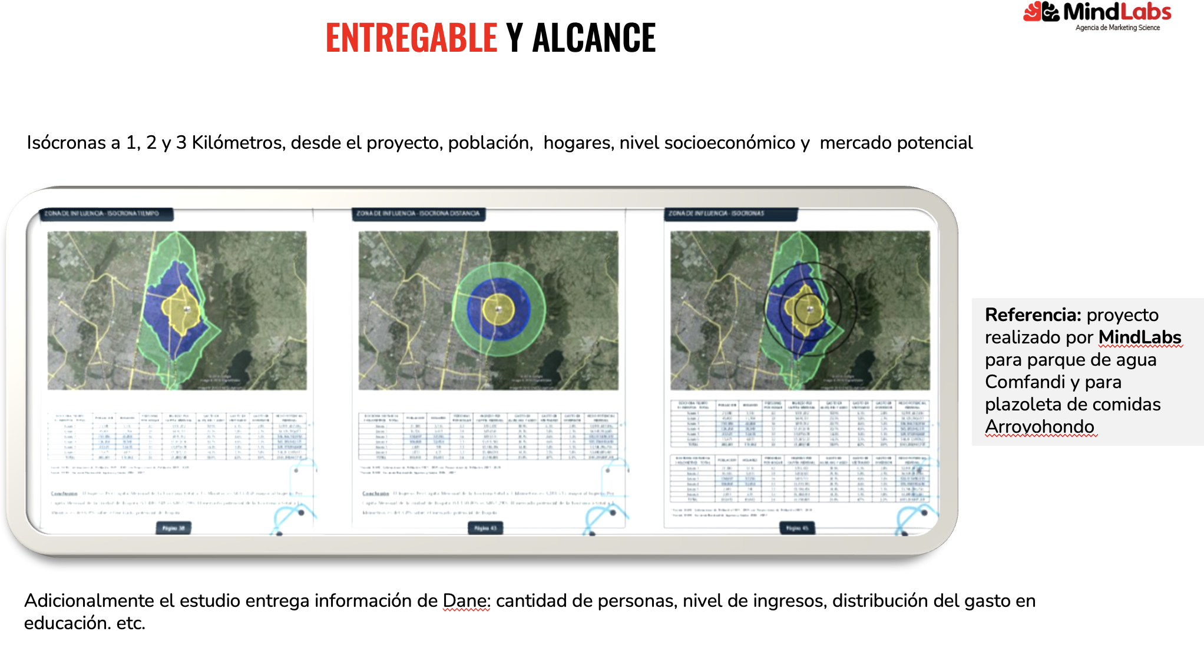
Objetivo | Metodologia | Municipio | Caracteristicas
Conocer las proyecciones, crecimiento y tendencias demográficas en edad escolar (entre 3 y 17 años) y tendencias urbanísticas por sector y zona de influencia directa de los colegios en el corto, mediano y largo plazo (natalidad ,migración, tendecian y comportamiento) | Análisis Geográfico: Utilización de herramientas GIS para entender la distribución geográfica de las familias y su proximidad a los colegios. | Cali y Jamundí | Padres de familia, estudiantes y posibles estudiantes colegios Comfandi, egresados, educadores , empresarios..
 |  | Palmira y Candelaria
 |  | Buga
 |  | Cartago
*Profundizar en el impacto de la competencia y desarrollos urbanísticos del sector en el desarrollo y crecimiento del colegio. Identificar que temas de desarrollo urbanístico se pueden traer a la zona de san Fernando que puedan atraer más población a la zona. Ej. un banco, temas financieros...etc Identificar y conocer donde sería pertinente ubicar el colegio basado en concentración de afiliados y posibilidad de acceso al colegio y validar el desarrollo urbanístico. Tener en cuenta: poder integrar terciaria y empleabilidad- ¿ubicado en cabecera o en donde? | Estudio de Georreferenciación | Cali y Jamundí | 3 Zonas de Georeferenciación | Cali: sectores de influencia de la red de Colegios Comfandi Cali, Delicias, Floralia y Las Vegas de Comfandi Jamundí: Terranova y el Eden
 |  | Palmira y Candelaria | 1 Zonas de Georeferenciación
 |  | Cartago | 2 Zonas de Georeferenciación

